오류화면
오류번호 | 오류 화면 명 | 오류내용 | 확인요청 사항 | 화면 캡처1 | 화면 캡처2 | 화면캡처3 | feedback | 수정 결과
001 | 세금계산서(영세)_iamc | 조회조건: 세금계산서번호: 202502200002 세금계산서종류: 계산서(영세) 오류내용: 세금계산서 출력 버튼 클릭 시 오즈리포트 매니저를 생성하지 못했다는 오류 발생 | Failed to read data; 'D:\Work\printout test\RptWSLBillZero_iwin.xml' 경로의 일부를 찾을 수 없습니다. xml과 odli 연결이 잘못되어 있을 것으로 예상되어, odi xml 경로 재수정 후 rpt 파일과 odi 재연결 |  |  |  | 수정 완료 | 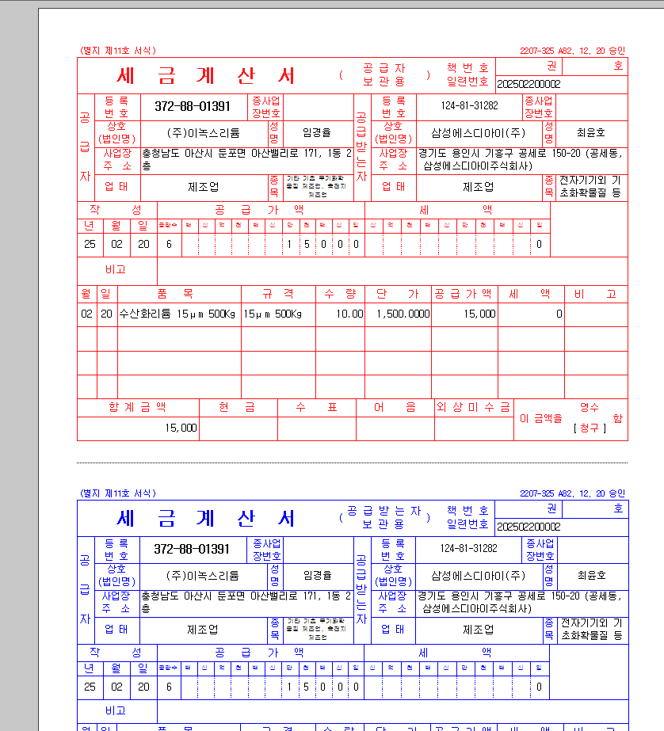
002 | 세금계산서(면세)_iamc | 조회조건: 세금계산서번호: 20250220003 세금계산서종류 : 계산서(면세) 오류내용: 세금계산서 출력물의 비고 란이 공급가액 아래에 위치하여야 함. | RptWSLBillNoVat 패키지 출력 하고 있음. 디자인 그대로 사용할 수 있도록 배표 요청 ( Iwin 으로 변경 ) |  |  |  | 1.iamc 기준으 카파해서 작업 진행. iamc에도 비고가 금액 밑에 위치해 있지 않아서 다시한번 확인 필요합니다./iamc 와 다른 디자인 일 경우 에는 다시 요청 해주세요. | 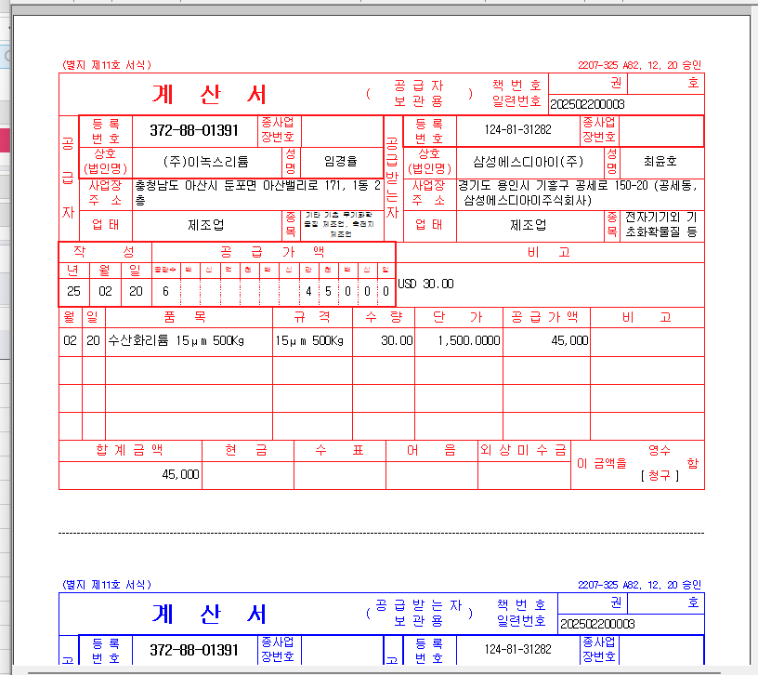
003 | 세금계산서입금조회_iamc | 조회조건: 세금계산서번호 : 202502200001 오류내용: 입금내역을 보여주는 컬럼명 중 '일자' 를 '입금일자'로 변경요청 (이녹스첨단소재에는 '입금일자'로 되어있음) | 단순 컬럼명 변경요청 |  |  |  | 수정완료
005 | 구매요청입력_iamc | 오류내용: 1. 구매품명 테이블에 MRO, 투자수선 품목자산이 조회되지 않음 - 코스트센터 체크로직 확인 불가 2. 연구과제 코드도움 값 확인 불가 | 추가수정요청 1. 과제코드, 연구과제명 HID 처리 요청 2. 품목자산분류 확정되지 않았으므로 추후 수정여부 발생 할 수 있음 |  |  |  | 1.코드도움 안나오는 데이터는 설정이누락 되어 있습니다. 체크해서 하면 정상적으로 조회 됩니다. 2.연구과제입력관리_iwin 화면 아직 없음 | 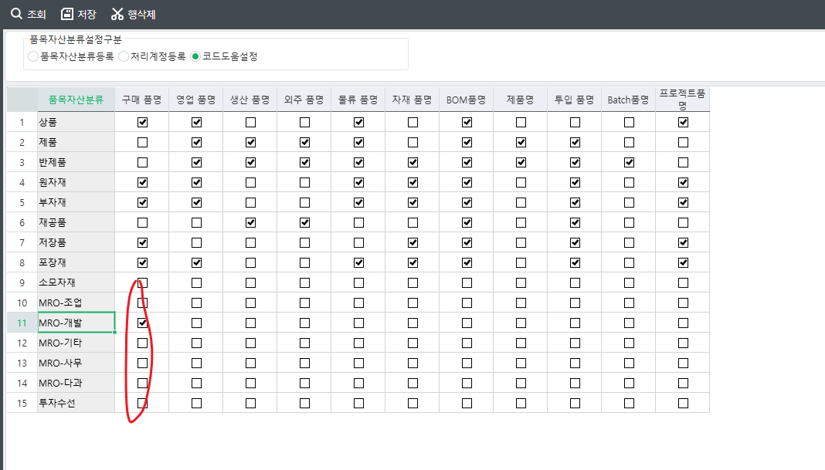
006 | 월별구매실적조회_iamc | 조회조건: 기준년도 2025 오류내용: 1. 조회조건의 구분 값이 조회되지 않음 | 수입구분_iamc 로 원복 요청 수입구분_iamc -> 수입구분_iwin으로 변경에 따라 사용자정의코드 내부코드 변경으로 조회로직 수정 |  |  |  | 수정완료 | 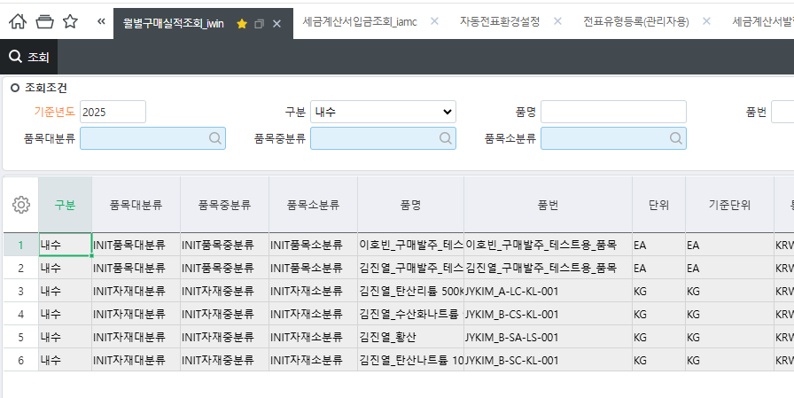
009 | 수출반품요청조회_iamc | 조회조건: 사업단위: 이녹스리튬 오류내용: 1. <조회>버튼 클릭 시 오류 발생 | 조회 메소드 iamc 으로 되어있어 오류 발생 화면캡처2 - [수출반품요청조회_iwin] 조회 메소드 |  |  |  | 수정완료 | 
010 | 수입비용일괄처리_iamc | 조회구분: 비용일: 2025-02-01 ~ 2025-02-23 오류내용: 자동전표처리 후 <저장>버튼 클릭 시 연동키 설정이 되지 않았다는 메시지 발생 | [자동전표환경설정]- 자동전표연동키설정 확인하여, 설정 필요 화면캡처2 - 이녹스첨단소재ERP - 자동전표연동키설정 화면 |  |  |  | 수정 완료
011 | 재고금액조회(자재)_iamc | 오류내용: 1. 사용자정의코드등록 - 자재재고자산 조회 불가 2. 사용자정의코드등록 - 장기재고대상창고 조회 불가 3. 따라서 자재재고 조회 불가 3. 자재조회 불가로 결산재고단가가 없을 경우 표준재고단가를 가져오는지 확인 불가 추가 확인내용: 이녹스첨단소재에서는 품목대중소분류정의_iamc를 통해 재고금액조회(자재)_iamc에 조회되는 자재 우선순위가 달라짐. 이녹스리튬은 품목대중소분류정의 화면은 개발화면이 아니므로 어떻게 조회 순서를 정할 것인지 확인 필요 | 재고구분컬럼 "재고구분_iamc" 로 원복 요청 사용자정의코드 "재고구분_iamc" 에서 "재고구분_iwin"으로 변경으로 인하여, 조회로직 SP 변경요청 |  |  |  | 수정완료/조회 순서는 기존 표준에 있는 순서로 해도 영향받지 않음 / lot 사용 자재만 조회 가능
014 | 구매발주미납품조회-납품예정일기준_iamc | 조회조건 발주번호: 202502220001 오류내용: 1. 행 더블클릭 시 [구매발주입력_iwin]으로 이동하지 않고 [구매발주입력] 으로 이동함. | 더블클릭시 구매발주입력_iwin 화면으로 이동되도록 Jump 로직 수정 |  |  |  | 수정완료 | 